Lab6.2
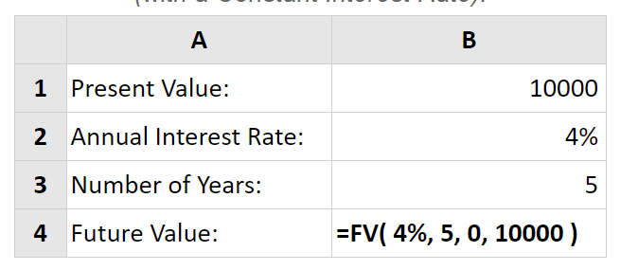
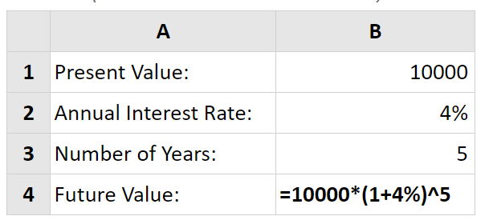
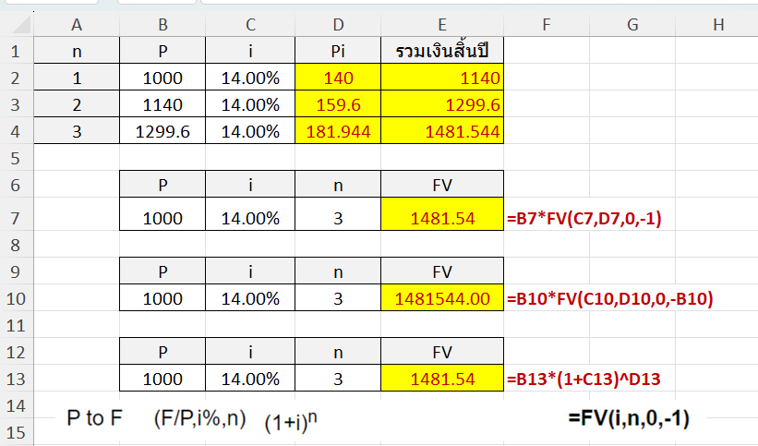
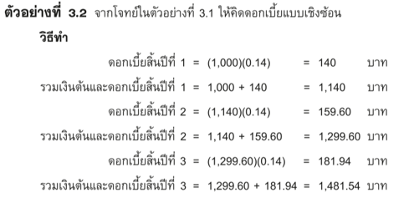
n | P | i | Pi | รวมเงินสิ้นปี
1 | 1000 | 14.00%
2 | 1000 | 14.00%
3 | 1000 | 14.00%

 | P | i | n | FV
 | 1000 | 14.00% | 3 |  | #N/A

 | P | i | n | FV
 | 1000 | 14.00% | 3 |  | #N/A

 | P | i | n | FV
 | 1000 | 14.00% | 3 |  | #N/A

Lab6.3
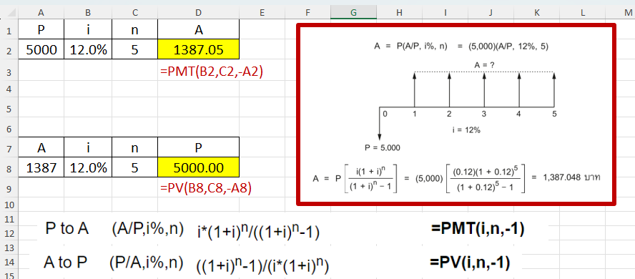
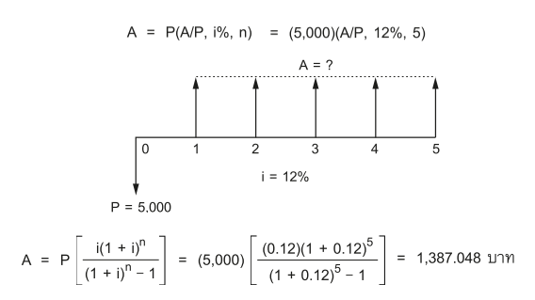
P | i | n | A
5000 | 12.0% | 5
 |  |  | #N/A

A | i | n | P
1387.05 | 12.0% | 5
 |  |  | #N/A

Lab6.4
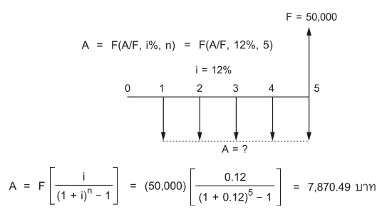
F | i | n | A
50000 | 12.0% | 5
 |  |  | #N/A

A | i | n | P
7870.49 | 12.0% | 5
 |  |  | #N/A

Lab 6.5
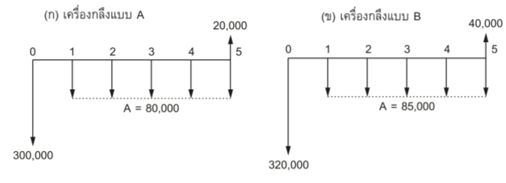
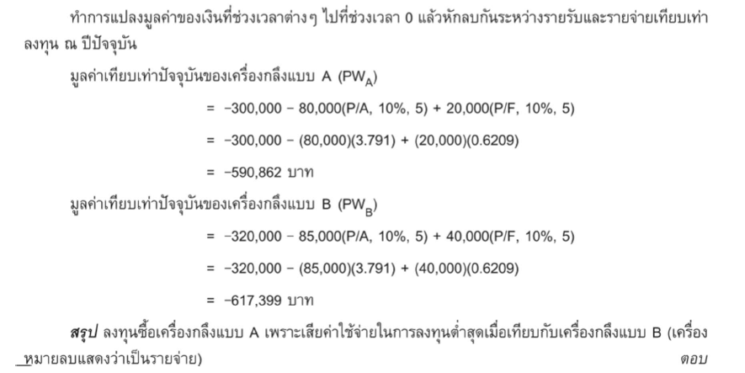
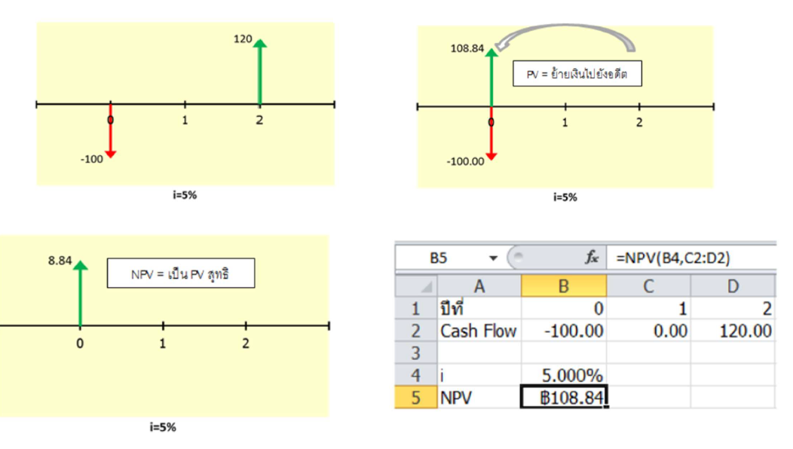
 |  |  |  |  |  | 20000
i | 0 | 1 | 2 | 3 | 4 | 5
10% | -300,000 | -80,000 | -80,000 | -80,000 | -80,000 | -80,000

NPV | -฿548,420.86

 |  |  |  |  |  | 40000
i | 0 | 1 | 2 | 3 | 4 | 5
10% | -320,000 | -85,000 | -85,000 | -85,000 | -85,000 | -85,000

NPV

other
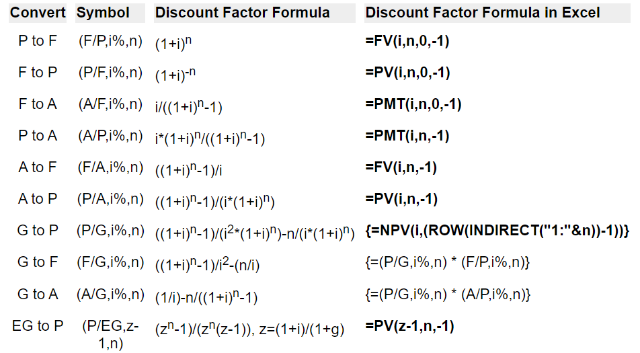
ปีที่ | 0 | 1 | 2 | https://engmohannadb.github.io/etccourse21/inner-page/U2-L3.html
Cash Flow | -100.00 | 0 | 120

i | 5.00% |  | 108.84353741
NPV | 8.422 |  | 0.070186804881
IRR | 9.54%

